List1
Příloha č. 5 - specifikace plnění VZ - čistící, úklidové prostředky, drogistické a jiné zboží - ÚKZÚZ Olomouc, Oddělení majetkové správy, Šlechtitelů 23, Olomouc, PSČ 779 00
Popis zboží VZ 1/2021 OdMS Olomouc | obrázek + množství | ks/bal | cena za ks bez DPH | cena za ks s DPH | Cena celkem bez DPH | Cena celkem s DPH
1) TORK 130034 Ručník "415" role 1vrstva bílá M2 /1role středové odvíjení zásobník typ M2, krabice po 6 kusech |  3 | bal | 0.00 Kč | 0.00 Kč | 0.00 Kč | 0.00 Kč
2) Tork Papírové ručníky skládané TORK Xpress PREMIUM Soft bílá H2 | 2 | bal | 0.00 Kč | 0.00 Kč | 0.00 Kč | 0.00 Kč
3) Pytel plastový 120L zatahovací | 2 | bal | 0.00 Kč | 0.00 Kč | 0.00 Kč | 0.00 Kč
4) Sáčky do KOŠE 60 litrů - zatahovací, pevné (v roli min 10 ks) | 30 | bal | 0.00 Kč | 0.00 Kč | 0.00 Kč | 0.00 Kč
5) Jar na nádobí 5l kanystr - např. sensitive | 3 | ks | 0.00 Kč | 0.00 Kč | 0.00 Kč | 0.00 Kč
6) Domestos 750ml (prosíme dodat tuto značku-nezabarvuje toaletu) | 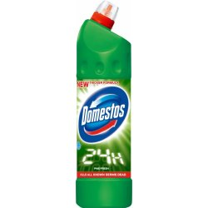 15 | ks | 0.00 Kč | 0.00 Kč | 0.00 Kč | 0.00 Kč
7) Tekuté mýdlo do dávkovačů v kanystru z plastu, objem 5 litrů, hustší konzistence,pouze bílá barva (nutno zdůraznit)-v minulosti dodáváno i přes tuto žádost mýdlo různé barvy | 6 | ks | 0.00 Kč | 0.00 Kč | 0.00 Kč | 0.00 Kč
8) SIDOLUX universal, např. Blue Flower 5 l | 5 | ks | 0.00 Kč | 0.00 Kč | 0.00 Kč | 0.00 Kč
9) utěrka mikrovl. 220g, 40x40, 5ks, různé barvy | 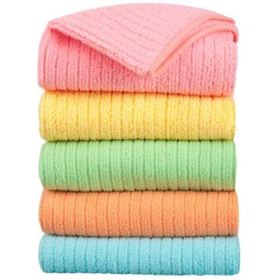 2 | bal. | 0.00 Kč | 0.00 Kč | 0.00 Kč | 0.00 Kč
10) Kyselina citronová, obsah 1 kg v pevném obalu ne v sáčku | 8 | ks | 0.00 Kč | 0.00 Kč | 0.00 Kč | 0.00 Kč
11) Houbičky na nádobí, velké, rovné. 5 ks v balení | 4 | bal. | 0.00 Kč | 0.00 Kč | 0.00 Kč | 0.00 Kč
Celkem |  |  |  |  | 0.00 Kč | 0.00 Kč

